상품제안서
센트포유 미니핸디선풍기+스탠리 에어로라이트 플립스트로473m세트 F2 | 상품코드: F30790

 |  |  |  |  |  |  | 02-412-0044 | www.easy1.co.kr
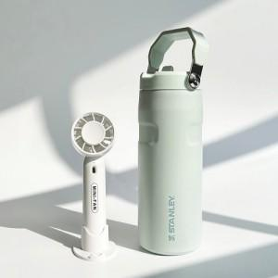

【상세/제작정보】

【인쇄/포장옵션】 | 실크, 레이저 / 포장지포장

【공급단가】 | 수량 | 30~ | 50~ | 100~ | 300~ | 500~
*VAT별도 | 단가 | 58,620원 | 57,680원 | 56,280원 | 54,870원 | 53,930원

【상품 URL】 | http://www.easy1.co.kr/src/goods_detail.php?gdno=30790

